Лист1
№ | Дата выявления | Владелец | Район города | Адрес размещения | Тип конструкции | Содержание | Фото конструкции
1 | 2023-09-05 | Не установлен | Московский | ул.Березовская, д.22, на ограждении | Не установленный Правилами тип | Детские автокресла | 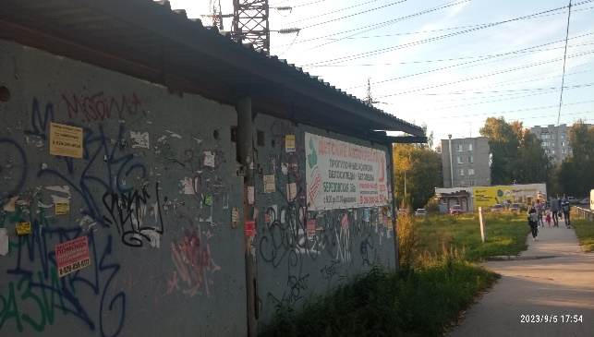
2 | 2023-09-05 | Не установлен | Московский | ул.Березовская, д.22, на ограждении | Не установленный Правилами тип | Детские площадки для дачи | 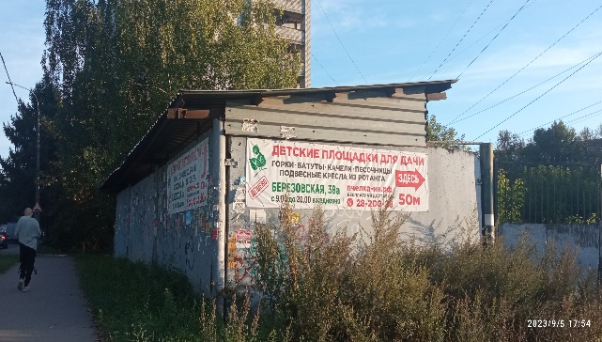
3 | 2023-09-05 | АО "Продторг" | Московский | ул.Березовская, д.64 | Не установленный Правилами тип | Чижик | 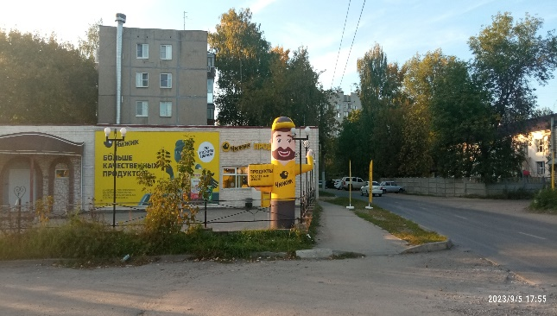

48
49
50
51
52
53
54
55
56
57
58
59
60
61
62
63
64
65
66
67
68
69
70
71
72
73
74
75
76
77
78
79
80
81
82
83
84
85
86
87
88
89
90
91
92
93
94
95
96
97
98

